Material Promocional
ANEXO 5 SUMINISTRO DE MATERIAL MERCHANDISING CON PUBLICIDAD DE LA LOTERÍA DE MEDELLÍN PARA ATENDER LAS ACTIVIDADES COMERCIALES DE LA ENTIDAD
Material | Espeficaciones | Cantidad | Valor Unitario | IVA | VALOR TOTAL

 | Bolígrafo plástico con stylus. Clip metálico. Medidas: 13.5 cm Marca: 4 cm / Tampografía | 5,000 |  | 0 | 0

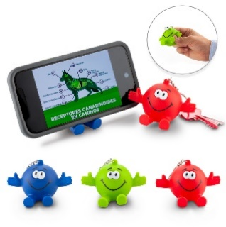 | Llavero portacelular en PVC. Se sugiere uso con móviles de hasta 6.5 pulgadas. Medidas: 8 cm x 4.5 cm x 5.5 cm . | 3,000

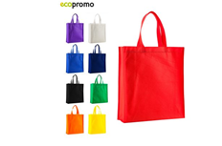 | Bolsa en Cambrel Queen Bolsa en cambrel con fuelle. Medidas: 42.5 cm x 36.5 cm x 10.5 cm fuelle | 3,000

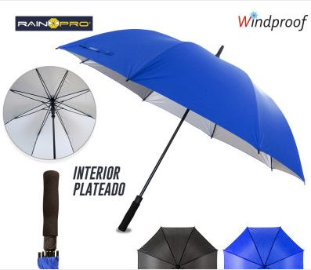 | Paraguas President 30″ Poliéster pongee 190T. Semiautomático, herraje en fibra de vidrio reforzado. 8 Cascos y sistema antibrisa. Interior plateado. Mango en espuma Medidas: 30” Cobertura: 128 cm. Casco:48cm ancho. Largo total: 100cm | 500

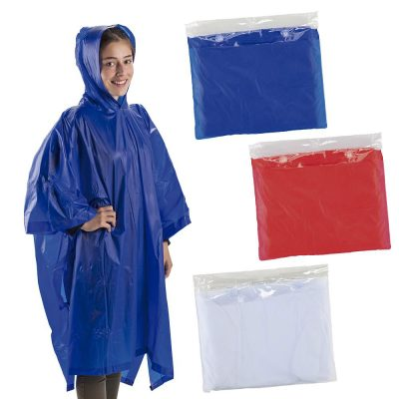 | Poncho PVC con estuche Capa impermeable en PVC, calibre 2 mm. Empaque estuche. Medidas: Estuche: 22 cm x 18 cm. Capa: 122 cm x 195 cm (abierto). Marca: 12 cm / Screen en el estuche. | 2,000

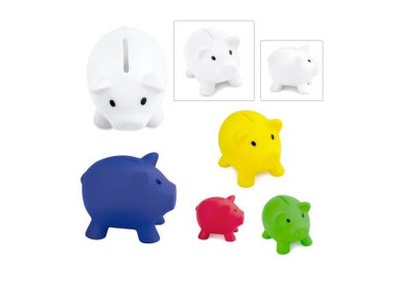 | Alcancía con forma de cerdo en colores vibrantes. Con tapón en la parte inferior para vaciar la alcancía. | 2,000

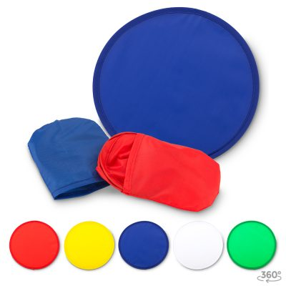 | Abanico Plegable / Frisbee Flexible Abanico plegable en lona poliéster con funda para guardar. Funciona como frisbee. Medidas: 25 cm diámetro Marca: 15 cm / Screen | 5,000

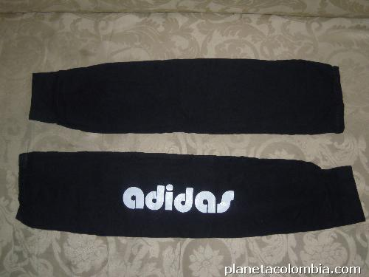 | Manga publicitaria para conductor + estampado Material: Poliéster – algodón Medidas: Largo 41cms x ancho 16 cms | 2,000

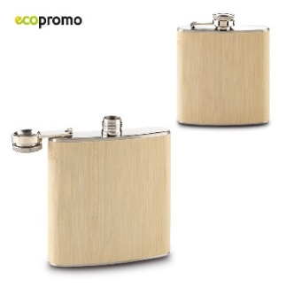 | Mini Licorera En acero inoxidable con partes en bambú. Empaque caja individual. Medidas: 9.5 cm x 9.5 cm x 2 cm. | 500

Nota: Todos los artículos debne tener el logo que la Lotería de Medellín designe.

Firma del Representante Legal: ____________________________________________________________

